CollectiveAccess
Image | Object | Description | Date
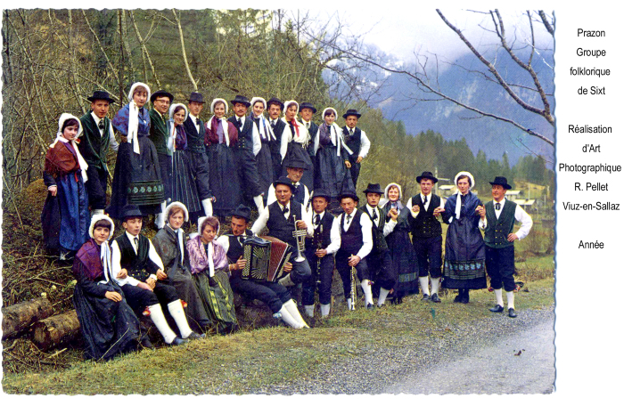 | LE PRAZON Groupe folklorique (1-031) | Photographie R-PELLET de Viuz en Sallaz Groupe Folklorique LE PRAZON Année 1970

